Sheet1
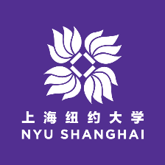 | 上海纽约大学2015年校园日活动申请表
姓名（中文） |  |  |  | 姓（拼音） |  |  | 名（拼音）
出生日期 |  | 月 |  | 日 | 年 | 性别 |  | 高考科类
高考省份 |  |  | 身份证 |  |  |  | Common App ID
就读中学 |  |  |  |  | 学籍中学
就读中学地址 |  |  |  |  |  | 联系 电话 |  | 中学邮编
高三年级组长 |  |  |  | 班主任 |  |  | 班主任手机
年级文科或 理科人数 |  |  |  |  | 年级排名
个人手机 |  |  |  |  | 电子邮箱
通信地址 |  |  |  |  |  | 邮编 |  | 收件人
家庭地址 |  |  |  |  |  | 邮编 |  | 家庭电话
家庭成员
称谓 | 姓名 |  | 工作单位 |  |  |  | 职务 | 个人手机
父亲
母亲
填表说明： 1. 请用中文填写此表，要求填写拼音的空格除外； 2. 所有项目均为必填项，如无法提供相应信息，请填写“无”； 3. 填写完成后，请用A4纸打印并签字确认。

 |  |  |  | 考生签名： |  |  |  | 日期：
 |  |  |  | （请核实表中个人信息，确认真实无误后签名）

